OHJE
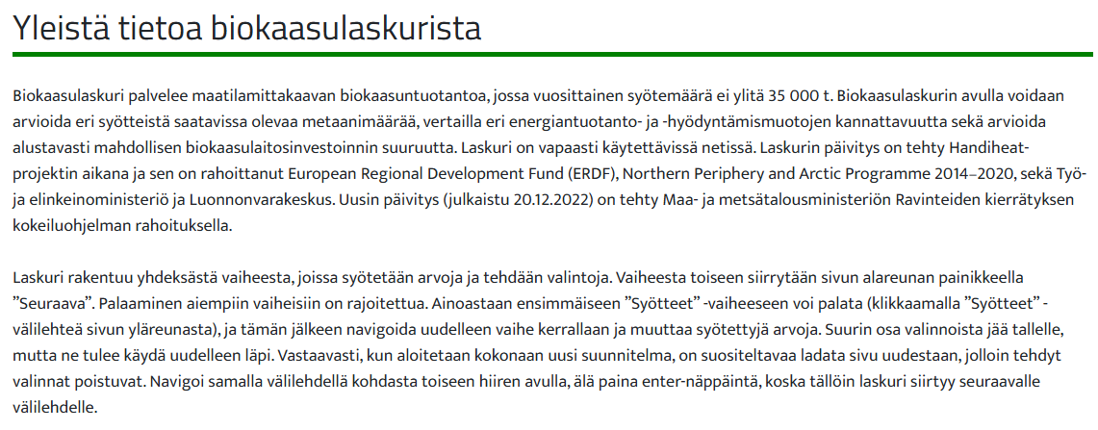

Tämä on Biokaasulaskurin Excel-versio (märkä- ja puolikuivamädätys)
Versio 1 (8. huhtikuuta 2026)
Yhteydenotot ja palaute: |  | ville.pyykkonen@luke.fi

Pikaohjeita
Aloita välilehdeltä "1. Syötteet", jossa ilmoitetaan käytössä olevien syötteiden määrät. Täytä tietoja tarpeen mukaan kullekin välilehdelle.
Solut, joihin käyttäjä voi laittaa valintojaan (muut solut ovat lukittuja):
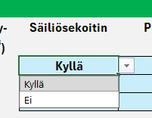
123 | Keltainen solu: käyttäjän pitää itse täyttää lukema, esim. syötemäärät tuoretonneina vuodessa (t/a)
456 | Vaaleankeltainen solu: käyttäjä voi halutessaan muuttaa Biokaasulaskurin oletusarvoja
Kyllä | Vaaleansininen solu: sisältää pudotusvalikon, jossa on kaksi tai useampi vaihtoehto. Pudotusvalikkoon pääsee käsiksi klikkaamalla solua.

789 | Solun kulmassa punainen neliö: muistiinpano avautuu, kun vie hiiren osoittimen solun päälle.

4. Energia
Energia
Energiantuotantosuunnan valinta
Biokaasulaitoksen kokonaisenergiantuotto: | 1,441 | MWh/a | Tuotetun biokaasun (metaanin) energiasisältö.
Sitä vastaava reaktorin kaasuteho on: | 165 | kW
Tuotetun biokaasun/raakakaasun tilavuus on: | 241,100 | m3/a | Normaalikuutiometriä (0 °C lämpötila ja 1 atm paine) vuodessa.
Biokaasun sisältämän metaanin tilavuus on: | 144,120 | m3/a

Oletuksena osa biokaasusta käytetään biokaasureaktorin tarvitseman lämmön tuottamiseen.
Tarvittaessa kuitenkin kaikki biokaasu voidaan käyttää muuhun kuin lämmön- tai CHP-tuotantoon, tällöin Tuotot ja kulut -välilehdellä lasketaan hinta ostolämmölle (ja ostosähkölle).

Energiantuotantomuoto | Jakauma |  | Energiantuotto |  | Keskiteho |  | Hyötysuhde
Lämmön erillistuotanto (lämpökattila) | 18 | % | 217.4 | MWh/a | 25 | kW | 85.0 | %
Yhdistetty lämmön ja sähkön yhteistuotanto (CHP) | 82 | %
--> CHP: lämmön osuus |  |  | 735.0 | MWh/a | 84 | kW | 62.0 | %
--> CHP: sähkön osuus |  |  | 367.5 | MWh/a | 42 | kW | 31.0 | %
Liikennepolttoainetuotanto jälleenmyyjälle | 0 | % | 0.0 | MWh/a | 0 | kW | 98.0 | %
Liikennepolttoainetuotanto & myynti omalta asemalta | 0 | % | 0.0 | MWh/a | 0 | kW | 98.0 | %
Siirto ja myynti biokaasuna | 0 | % | 0.0 | MWh/a | 0 | kW
Poltto soihdussa / hävikki | 0 | % | 0.0 | MWh/a | 0 | kW
Yhteensä | 100 | %

Energiakäytön yhteenveto

Energia | Ehdotettu biokaasu- |  | Valittu biokaasu- |  | Oman yrityksen
 | laitoksen omakulutus |  | laitoksen omakulutus |  | kulutus
 | (MWh/a) |  | (MWh/a) |  | MWh/a
Lämpö | 217.4 |  | 217.4 |  | 800.0
Sähkö | 74.8 |  | 74.8 |  | 400.0
Liikennepolttoaine jälleenmyyjälle | - |  | - |  | 0.0
Liikennepolttoaine omalta asemalta | - |  | - |  | 0.0

Energiamuoto | Biokaasulaitoksen |  | Biokaasulaitoksen |  | Tuotantomäärä |  | Omalle |  | Myynti- | Myynti- | Myytävä | Ylijäämä-
 | tuotantomäärä |  | omakulutus |  | - Omakulutus |  | yritykselle |  | potentiaali | potentiaalista | määrä | energia
 | (MWh/a) |  | (MWh/a) |  | (MWh/a) |  | (MWh/a) |  | (MWh/a) | myydään (%) | (MWh/a) | (MWh/a)
Lämpö | 952.4 |  | 217.4 |  | 735.0 |  | 735.0 |  | 0.0 | 0 | 0.0 | 0.0
Sähkö | 367.5 |  | 74.8 |  | 292.7 |  | 292.7 |  | 0.0 | 100 | 0.0 | 0.0
Liikennepolttoaine jälleenmyyjälle (tai omalle yritykselle) | 0.0 |  | – |  | 0.0 |  | 0.0 |  | 0.0 | 100 | 0.0 | 0.0
Liikennepolttoaine omalta asemalta (myynti / oma yritys) | 0.0 |  | – |  | 0.0 |  | 0.0 |  | 0.0 | 100 | 0.0 | 0.0
Siirto ja myynti biokaasuna | 0.0 |  | – |  | – |  | – |  | 0.0 | 100 | 0.0 | 0.0

Jos luku on negatiivinen, eli biokaasulaitoksen sähkön- ja/tai lämmönkulutus ylittää tuotannon, tulee biokaasulaitokselle hankkia ko. energiaa laitoksen ulkopuolelta (osto tai muu oma tuotanto). Tämä näkyy kustannuksena välilehdellä "7. Tuotot ja kulut".

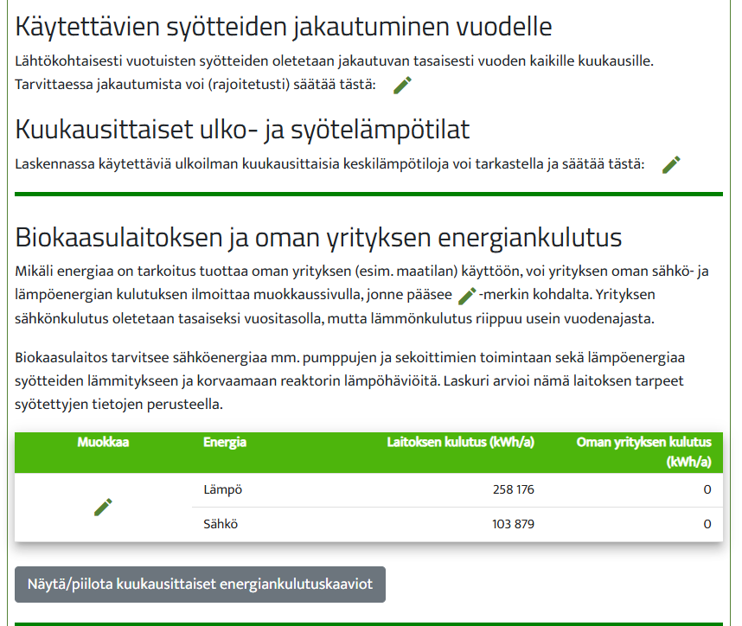

Reaktorin sekoittimet | 17,640 | kWh |  | 0.072 | kWh/d/m3 R pros.til.
Reaktorin kaksoimembraanin puhallin | 1960 | kWh |  | 0.008
Jälkikaasualtaan sekoitin | 0 | kWh |  | 0.048
Jälkikaasualtaan kaksoismembraanin puhallin | 0 | kWh |  | 0.008
Ilman syöttö reaktoriin | 2,100 | kWh |  | 0.3
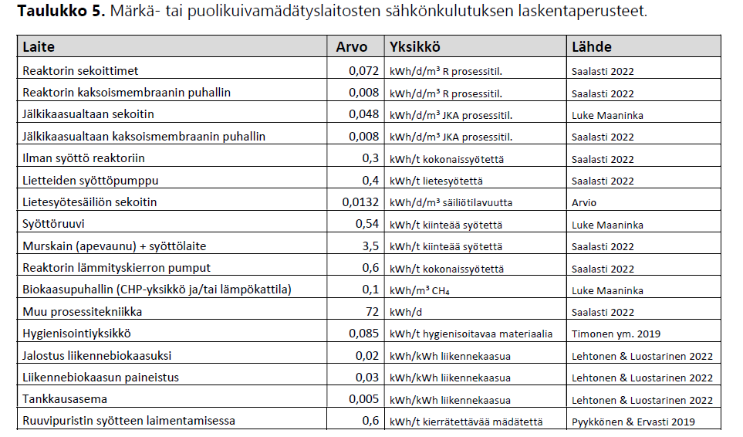
Lietteiden syöttöpumppu | 2,400 | kWh |  | 0.4
Lietesyötesäiliön sekoitin | 792 | kWh |  | 0.0132
Syöttöruuvi | 0 | kWh |  | 0.54 |  | JOS-funktio
Murskain (apevaunu) + syöttölaite | 3,500 | kWh |  | 3.5 | kWh/tonni
Reaktorin lämmityskierron pumput | 4,200 | kWh |  | 0.6
Biokaasupuhallin (CHP-yksikkö ja/tai lämpökattila) | 13,199 | kWh |  | 0.1 |  | JOS-funktio
Muu prosessitekniikka | 26,280 | kWh |  | 72
Hygienisointiyksikkö | 0 | kWh |  | 0.085
Jalostus liikennebiokaasuksi | 0 | kWh |  | 0.02 | Biometaani kWh*0,02
Liikennebiokaasun paineistus (250 bar) | 0 | kWh |  | 0.03 | Biometaani kWh*0,03
Tankkausasema | 0 | kWh |  | 0.005 | Biometaani kWh*0,005 (0,5 % e.sis.)
Ruuvipuristin + syöttöpumppu (syötteen laimennus) | 0 | kWh |  | 0.6 | 0,6 kWh/t*separoitava määrä
Ruuvipuristin LANNOITTEEN TUOTANTOON | 0 | kWh |  | 0.6
Dekantterilinko LANNOITTEEN TUOTANTOON | 0 | kWh |  | 2.0 | kWh/t mädätettä, JOS valittu linkosep
Mädätteen nestejakeen syöttöpumppu reaktoriin | 0 | kWh |  | 0.4 | 0,4 kWh*lietesmäiset syötteet
Mädätteen poistopumppu | 2,683 |  |  | 0.4 | 0,4 kWh/t*mädäte t/a
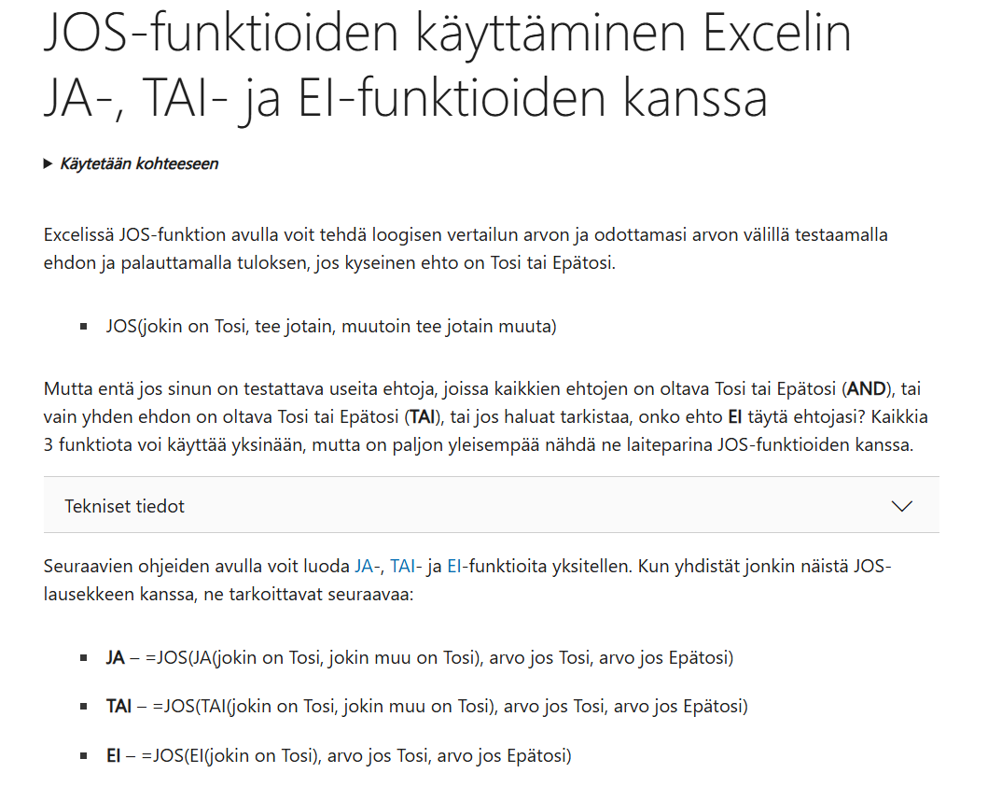
Mädätesäiliön sekoitin | 0 |  |  | 0.0132 | SISÄLTÄÄKÖ MÄDÄTESÄILIÖN

Sähkönkulutus yhteensä kWh | 74,753
MWh | 75 | MWh

Metaanintuotto / Sähkönkulutus | 5%

SYÖTTEEN LÄMMITYSENERGIA
Syöte t/v | 7000
Syöte TS % | 12.0
Syötteen lämpötila (°C) | 8.7
Syötteen lämmitys tavoitelämötilaan (kWh/v) | 197,289
Tarkistus syötteen lämm. (kWh/vrk) | 541
LÄMPÖHÄVIÖ SYLINTERIN MUOTOISESTA REAKTORISTA YMPÄRISTÖÖN (vain pohja on maata vasten, muuten kosketuksissa ilmaan)
Ulkoilman lämpötila (°C) | 4.0
Maan lämpötila (°C) | 5.0
Reaktorin kok.tilavuus, V (m3) | 738
Reaktorin korkeus, h (m) | 6.90
Säde, r (m) | 5.84
Pohjan ala, A (m2) | 107
Katon ala, A (m2) | 107
Sylinterin vaipan ala, A (m2) | 253
Tarkistus, V (m3) | 738
Reaktorin lämmönjohtavuus:
Eristeen lämmönjohtavuus k (W/mK) | 0.036
Eristeen paksuus (m) | 0.12
Reaktorin U-arvo (W/m2K) | 0.30
Lämpöhäviö ilmaan, Ehäviö (kWh/v tai kk) | 29,331
Lämpöhäviö maahan, Ehäviö (kWh/v tai kk) | 8,437
Sekoittimien tuottama lämpö (kWh/v) | 17,640
REAKTORIN KOKONAISLÄMMÖNKULUTUS kWh/v | 217,417
MWh/v | 217
Tarkistus: kWh/d | 596

